关系图
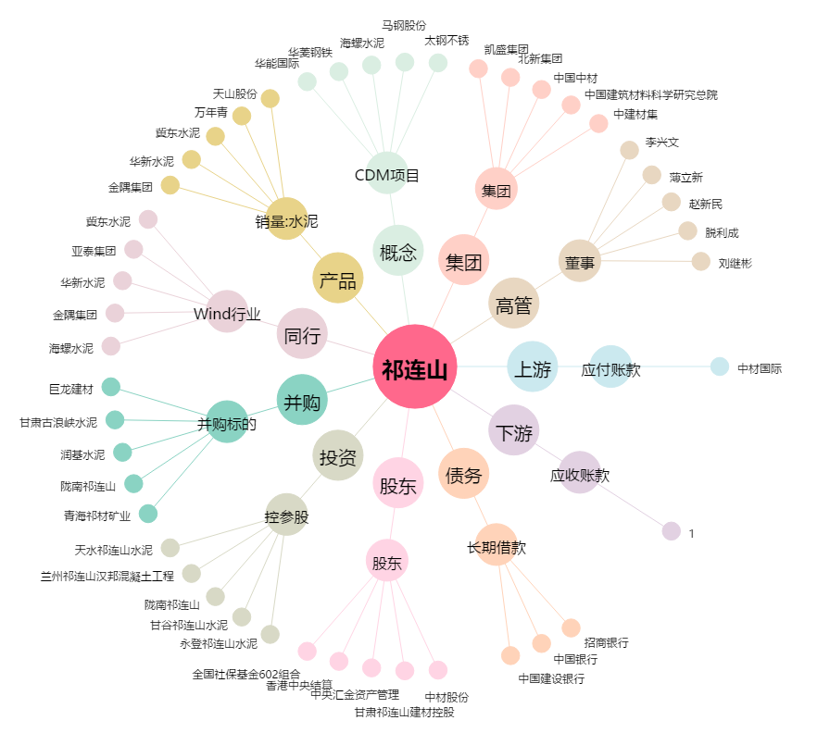
祁连山[600720.SH] - 关系概览图

